様式
 |  | 年 月 日

○ ○ ○ 邸 給水装置工事完成書類

地図等を貼り付け

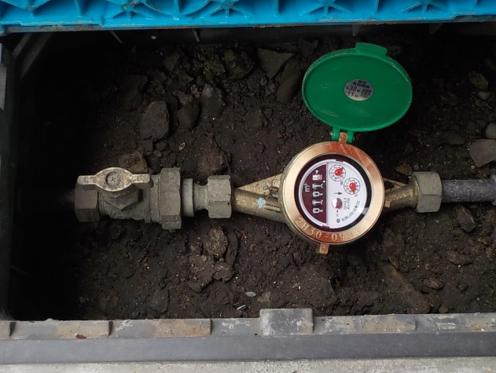
右に回す
拡大図
 | 宅地内で水漏れがあった場合、止水栓を閉めて（時計回り）下記会社に連絡をお願いします。

止水栓
メーター

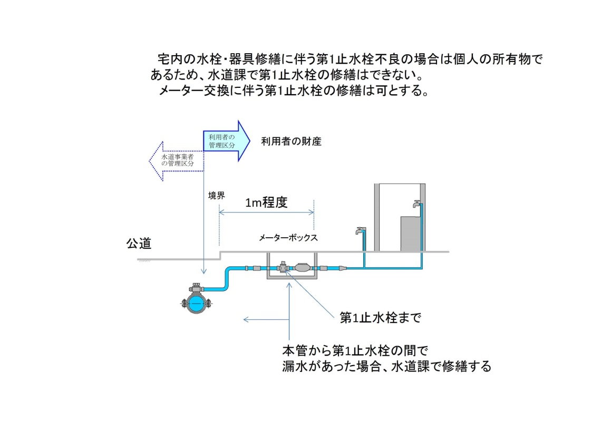
※水道課の修理区分

会社名：
電話：
担当者：
水道の水漏れ等気になることがありましたら、ご連絡下さい。

